상품제안서
NC 소프트 에어 캠핑용 배게 CEH331 | 상품코드: F28022

 |  |  |  |  |  |  | 02-412-0044 | www.easy1.co.kr
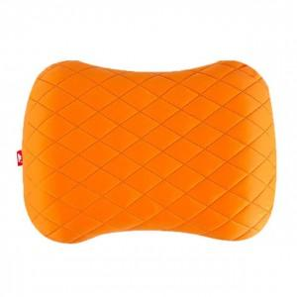

【상세/제작정보】

【인쇄/포장옵션】 | 실크 / 포장불가능

【공급단가】 | 수량 | 100~ | 300~ | 500~ | 1,000~ | 3,000~
*VAT별도 | 단가 | 17,120원 | 16,850원 | 16,440원 | 16,020원 | 15,750원

【상품 URL】 | http://www.easy1.co.kr/src/goods_detail.php?gdno=28022

